Базы данных
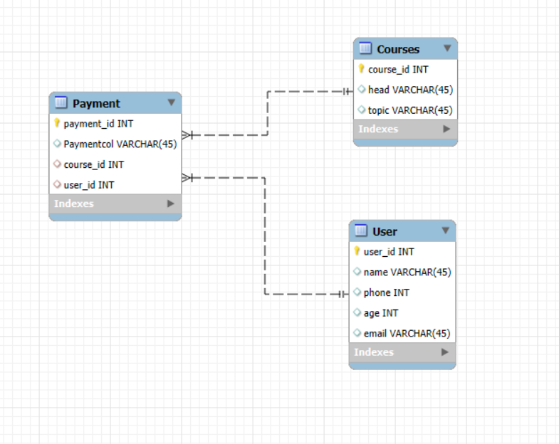
Номер | Описание | Скриншот | Код
1 | Таблица БД с курсами на обучении. | Скриншот 1 | SELECT * FROM mydb.courses;
2 | Таблица БД по состоянию оплаты курсов. | Скриншот 2 | SELECT * FROM mydb.payment;
3 | Таблица БД с учащимися и их данные. | Скриншот 3 | SELECT * FROM mydb.user;
4 | Вывод таблицы БД с учащимися не оплатившими курсы. | Скриншот 4 | SELECT * FROM user
 |  |  | RIGHT JOIN payment
 |  |  | ON payment.user_id = user.user_id WHERE Paymentcol = 'Не оплачено';
5 | Вывод таблицы БД с выбором курса каждого учащегося. | Скриншот 5 | SELECT * FROM user
 |  |  | INNER JOIN courses
 |  |  | ON user.user_id = courses.course_id;
6 | Вывод таблицы БД с оплачеными курсами. | Скриншот 6 | SELECT * FROM payment
 |  |  | LEFT JOIN courses
 |  |  | ON payment.course_id = courses.course_id WHERE Paymentcol = 'Оплачено'
7 | Таблица с товаром в БД. | Скриншот 7 | SELECT * FROM tcm.shop;
8 | Вывод товара "Верхняя одежда" в количестве и наименовании бренда. | Скриншот 8 | SELECT Brand FROM shop WHERE Category = 'Верхняя одежда';
9 | Вывод товара брендов которые можно заказать с "OZON" либо VK-market. | Скриншот 9 | SELECT * FROM shop WHERE Store = 'Ozon' OR Store ='VK-Shop';
10 | Вывод товара с ограничением по цене и выводом только бренда "La Forme". | Скриншот 10 | SELECT * FROM shop WHERE NOT Price > 4000 AND Brand = 'La Forme';
11 | Вывод товара с ограничением от 3 по 6 позицию. | Скриншот 11 | SELECT * FROM shop WHERE ID BETWEEN 3 AND 6;
12 | Вывод определенно выбранного товара из БД, 2 и 4 позиция. | Скриншот 12 | SELECT * FROM shop WHERE ID IN (2, 4);
13 | Вывод товара согласно логике от большей цены к меньшей. | Скриншот 13 | SELECT * FROM shop ORDER BY Price DESC;
14 | Вывод названия брендов имеющихся в интернет-магазине. | Скриншот 14 | SELECT Brand FROM shop GROUP BY Brand;
15 | Вывод названия брендов и количества товара у каждого из них. | Скриншот 15 | SELECT Brand, count(ID) FROM shop GROUP BY Brand;
16 | Вывод общей суммы каждой категории товаров. | Скриншот 16 | SELECT Category, sum(Price) FROM shop GROUP BY Category;
17 | Вывод максимальной суммы товара у каждого бренда. | Скриншот 17 | SELECT Brand, max(Price) FROM shop GROUP BY Brand;
18 | Вывод минимальной суммы товара у каждой категории. | Скриншот 18 | SELECT Category, min(Price) FROM shop GROUP BY Category;
19 | Вывод средней стоимости товара у каждого бренда. | Скриншот 19 | SELECT Brand, ROUND(avg(Price), 2) FROM shop GROUP BY Brand;
20 | Вывод бренда у которого имеется больше 2 товаров, исключая бренд "La Forme" | Скриншот 20 | SELECT Brand, count(ID) FROM shop
 |  |  | WHERE NOT Brand = 'La Forme' GROUP BY Brand HAVING count(Brand) > 2;

